상품제안서
USB3.0 허브 US3C | 상품코드: F15213

 |  |  |  |  |  |  | 02-412-0044 | www.easy1.co.kr
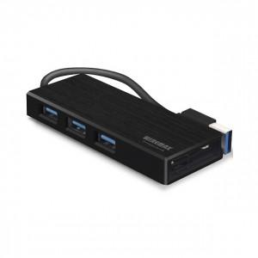

【상세/제작정보】

【인쇄/포장옵션】 | 실크, 레이저, 풀칼라 / 포장지포장

【공급단가】 | 수량 | 50~ | 100~ | 300~ | 500~ | 1,000~
*VAT별도 | 화이트 | 17,500원 | 16,860원 | 16,210원 | 15,560원 | 15,170원
 | 블랙 | 17,500원 | 16,860원 | 16,210원 | 15,560원 | 15,170원

【상품 URL】 | https://easy1.co.kr:443/src/goods_detail.php?gdno=15213

